VSK
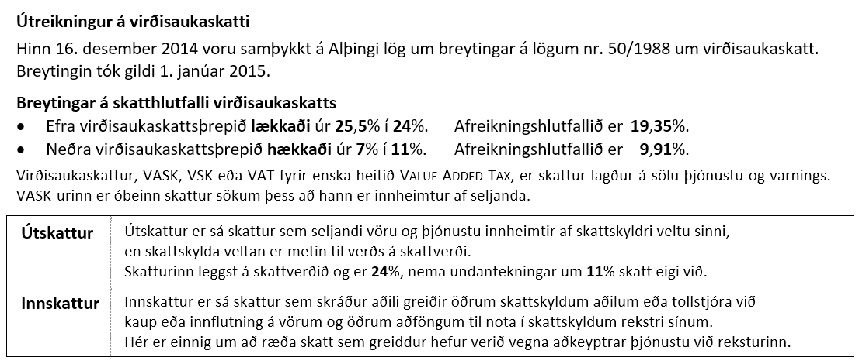
Útreikningur á virðisaukaskatti
Virðisaukaskattur reiknaður ofan á verð |  |  |  | Virðisaukaskattur reiknaður ofan á verð
Vsk. | Verð án vsk. | Vsk. | Verð með vsk. | Vsk. | Verð án vsk. | Vsk. | Verð með vsk.
24% | 150,000 |  |  | 11% | 100,000

Virðisaukaskattur reiknaður af verði |  |  |  | Virðisaukaskattur reiknaður af verði
Verð með vsk. | Vsk. | Afreiknis-hlutfall | Vsk. | Verð með vsk. | Vsk. | Afreiknis-hlutfall | Vsk.
 | 24% |  |  |  | 11%

VSK-D-E
Vörutegundir
Vörutegund | Tegund vsk. | Verð | Magn | Samtals
Appelsínur | D | 480 | 1.5
Hárnæring | E | 750 | 1
Hreinsilögur | E | 850 | 2
Kerti | E | 1,400 | 2
Mangó | D | 650 | 1.7
Nýmjólk | D | 252 | 4
Shampó | E | 620 | 2
Stálull | E | 560 | 2
Sætar kartöflur | D | 400 | 1.3

Formúlan í C17 =SUM(C15:C16)
Virðisaukaskattur
24% vsk. af
11% vsk. af
Vsk. samtals

Verð án vsk. |  | Verð með vsk.

